상품제안서
쿠비녹스 바론 풀스텐 전골튀김냄비 | 상품코드: S12915

 |  |  |  |  |  |  | 02-713-8555 | www.synergygift.co.kr
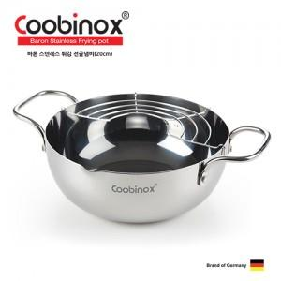

【상세/제작정보】 | 풀 스텐으로 열전도율이 좋아 더욱 바삭하고 맛있는 튀김요리가 가능!

【인쇄/포장옵션】 | 레이저 / 포장지포장

【공급단가】 | 수량 | 50~ | 100~ | 500~ | 1,000~ | 2,000~
*VAT별도 | 단가 | 8,500원 | 8,300원 | 8,000원 | 7,700원 | 7,300원

【상품 URL】 | https://www.synergygift.co.kr:443/src/goods_detail.php?gdno=14220

